古城第三層boss開圖
主體燈籠魚部分，需要有在陸地上爬行的魚鰭，吊著一個人 關鍵詞：魔物獵人-燈籠魚
尸骨的服飾參考
秦始皇尸骨質感參考
開圖人物 | 說明 | 人物示意圖 | 資質 | 武器說明 | 武器示意圖 | Avatar | Combine(一整組) | Face(臉型) | Hair(髮型) | Expression(表情) | Body(身體) | Weapon(武器)
古城第三層boss | 基本上是一隻燈籠魚，用魚鰭在陸地爬行，但是燈籠的部分用一個秦始皇尸骨替代，燈籠須連接著人頭。吸引盜墓者前來翻找的感覺 怪物的頭圖希望是骷髏人臉的部分，不是魚臉，但是可以隱約有燈籠須須讓玩家覺得不對勁的樣子 預計會有一個階段魚身潛在地下，只露出人體，人體會釋放幾個技能 | 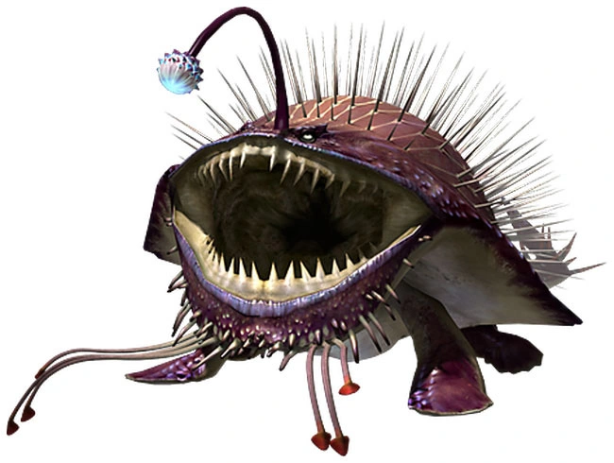  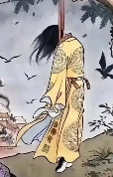 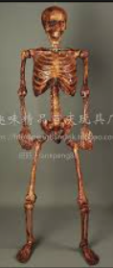 | 世界王 |  | 無 |  | 要一整組 | X | X | X | X | X

開圖意見原文
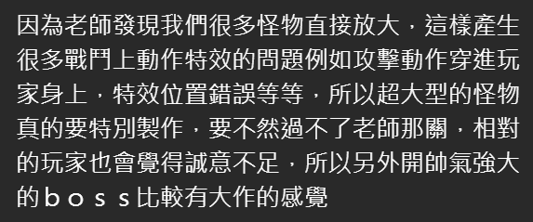

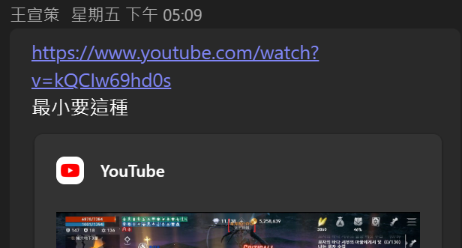
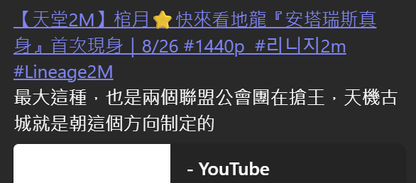
←連結
https://www.youtube.com/watch?v=kQCIw69hd0s

 | 連結→
https://www.youtube.com/live/aEpSWFZdVDA?t=1195s

預計出現的場景
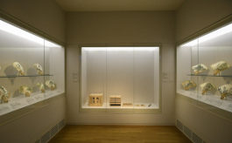
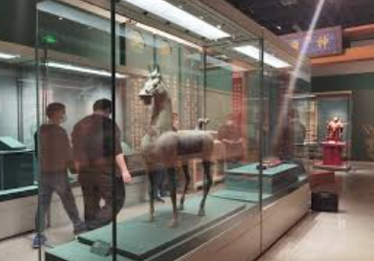
地圖取名： | 故事背景： |  |  |  | 歷史背景：
歧光陵 | 始皇帝自然明白，就算地宮機關重重、重兵把守；就算參與建造的工匠與士卒一個不留，終究還是擋不住後人對千古一帝陵寢的覬覦。所以他命人所築之地，不為安息，只為使盜墓者迷失於無盡的歧路，不過，哪怕你真的是被天命眷顧的幸運之人，也只會發現——他根本不在這裡。 |  |  |  | 早在秦始皇即位初期，就開始動工修建酈山陵墓；等到統一天下後，又從全國徵調了七十多萬人前來服役修陵。墓穴挖掘得極深，甚至深入地下水層（古人稱為“三泉”），並以銅水澆鑄包裹棺槨。地宮內設有仿宮殿與官署的建築，並將各種珍奇寶物與異品器物搬入，堆滿其中。 他（秦始皇）命令工匠設置機關與弩箭，只要有人穿牆靠近，便會觸發機關自動發射，擊殺闖入者。地宮內以水銀模擬百川江河與大海，還設有機械裝置使水銀能夠流動如真水。墓頂天花板繪有天文星象，地面則描繪山川地理的圖形。使用人魚膏（即娃娃魚的油脂）作為燈油，點燃後能夠長久不滅。 秦二世胡亥下令：「先皇的後宮之人若沒有育有子嗣，不應再出宮。」於是這些妃嬪全都被迫殉葬，死亡人數眾多。 陵墓下葬完成後，有人擔心工匠們知道機關與寶藏的位置，一旦放他們離開，恐洩密不保。於是陵墓完工、寶藏藏妥後，就封閉了內部與外部的通道，把所有工匠與搬運寶物的人一同封在墓中，無人得以逃出。最後又在陵墓地表種滿草木，使整座地宮看起來就像是一座自然山丘，以此掩人耳目、防止盜墓。 ————《史記·秦始皇本紀》部分段落翻譯

預計以8034為原型，修改房間的分佈和内部裝飾，作爲第一關古城的第三層地圖
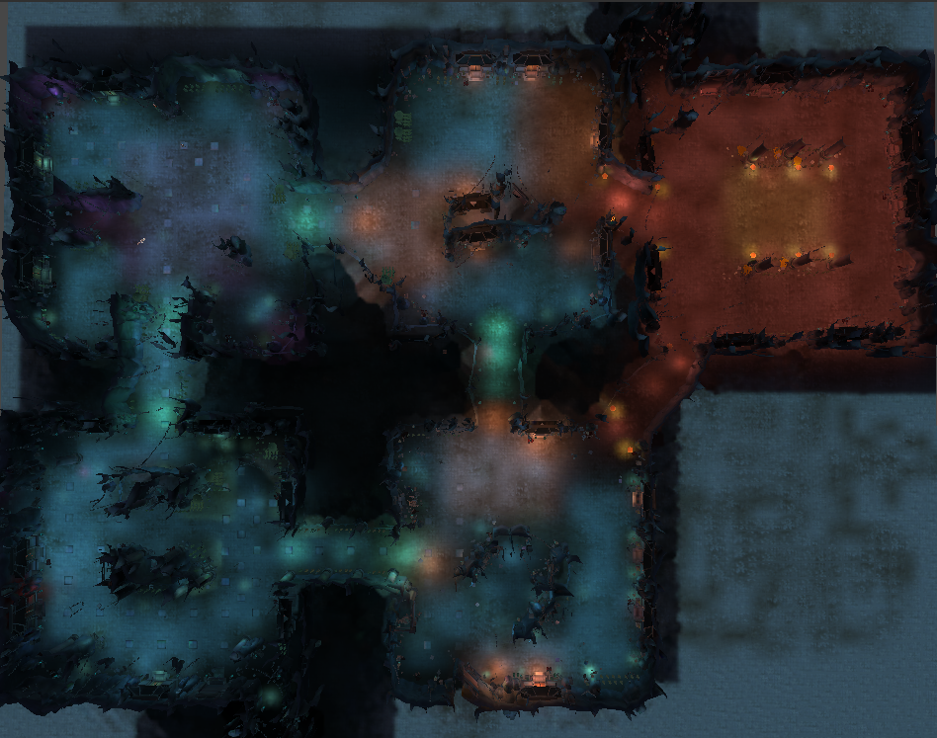
玩家進入後會出現在中心房間隨機轉向，分不清楚哪個方向是綠色房間，所以中心房間要四面八方一摸一樣，感謝
 |  | 紅框： | 練功房間
 |  | 綠框： | 王房間
 |  | 黃框： | 通道

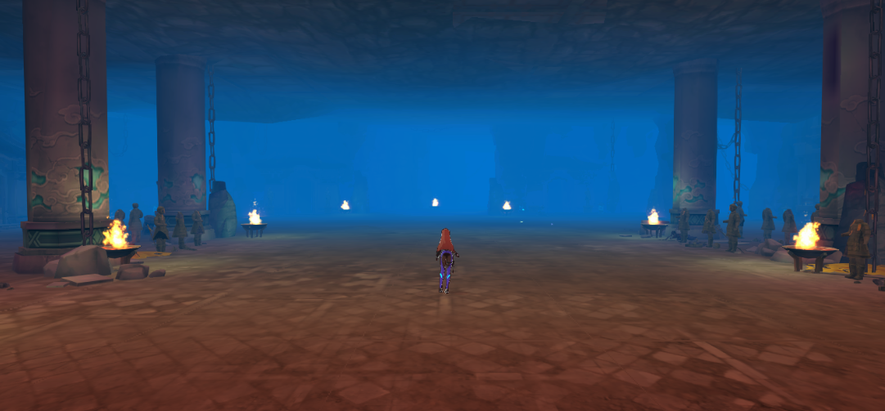
1.中心房間可以小一點，視野要很開闊，看得到四條道路，道路用長明燈指引向遠方
 |  |  |  | 燈沿著道路擺放，指引方向的感覺

路
 |  |  |  | 長明燈，有宗教感的燈代替篝火
路
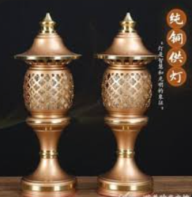
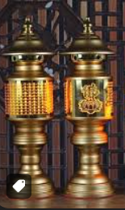
路

路

2.四周房間爲了迷惑玩家都按照王房間的規格安排，只有一間中間放棺材
 |  |  |  | 古老又豪華的中式棺材 |  | 棺材打開到可以看見内部的程度 | 棺材内沒有尸體只有金元寶等陪葬物
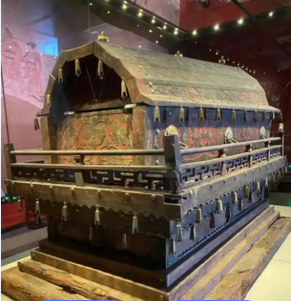
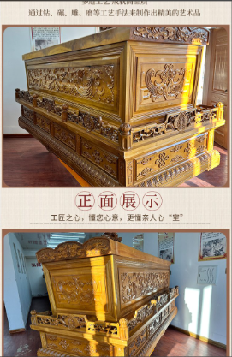
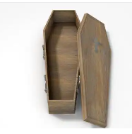
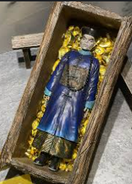

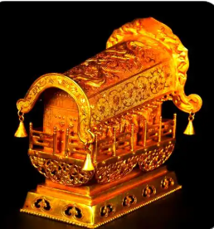

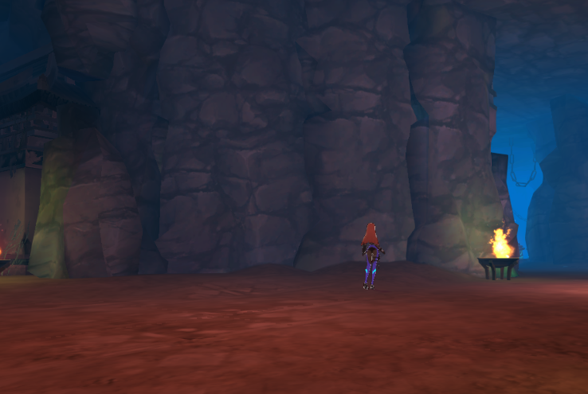
3.所有房間都是玉的質感
 |  |  |  | 玉的質感
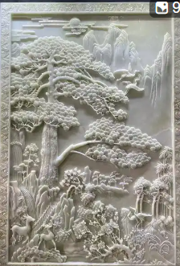
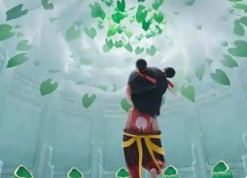

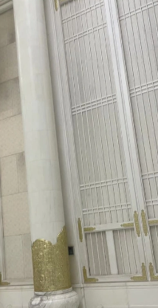
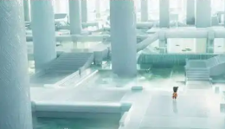

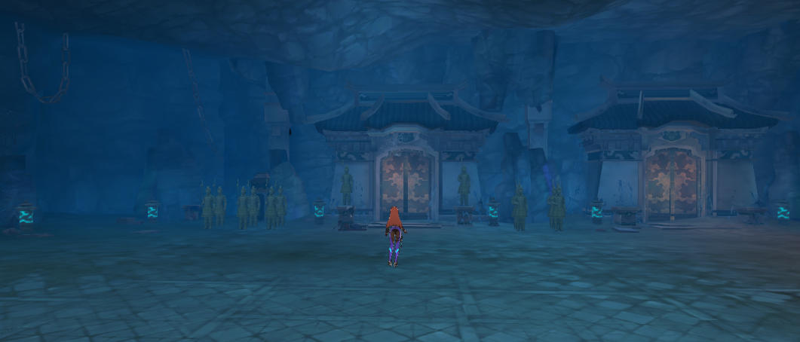
4.墻壁像博物館櫥窗一樣展示陪葬品
 |  |  |  | 博物館櫥窗

